postup Excel
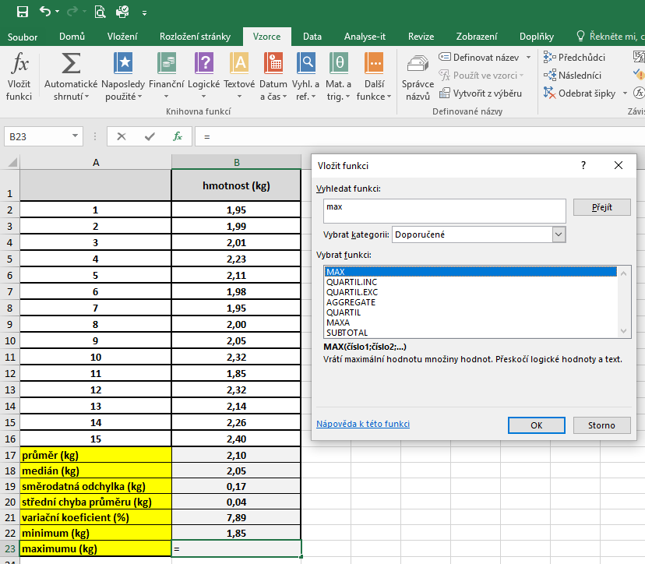
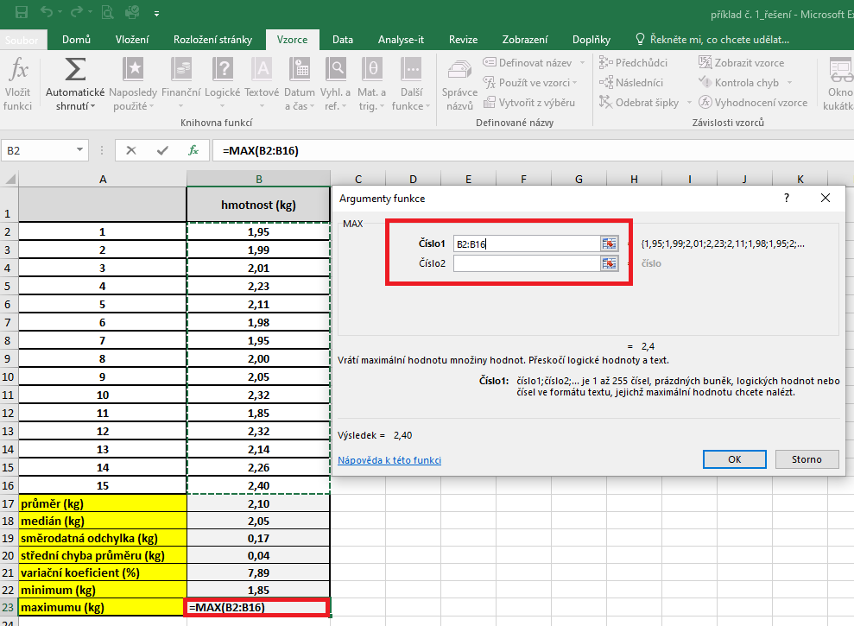
 | kontrola – kortizol (ng/ml) | pokus – kortizol (ng/ml) | PRŮMĚR: | Kurzor umístíme do buňky, ve které chceme mít výsledek příslusného parametru.
1 | 6.25 | 9.54 |  | V hlavním menu v nabídce "Vzorce" si vybereme "Vložit funkci" a následně si zvolíme "Průměr".
2 | 5.56 | 10.23 |  | Průměr počítáme vždy pouze z hodnot daného výběrového souboru.
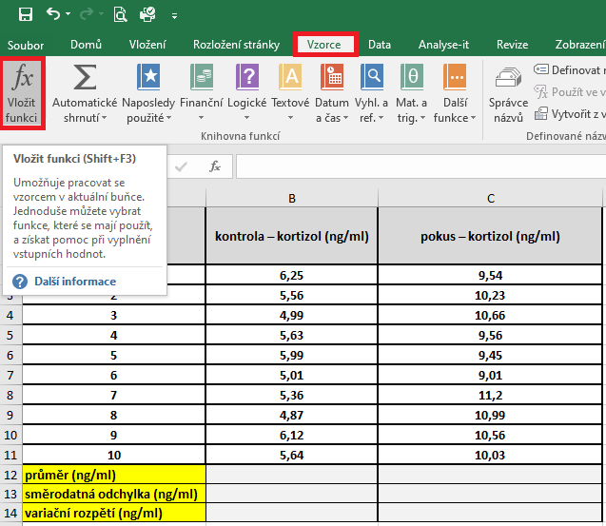
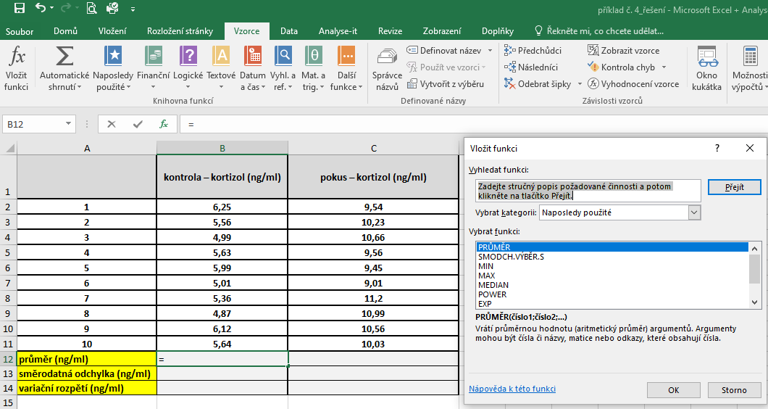
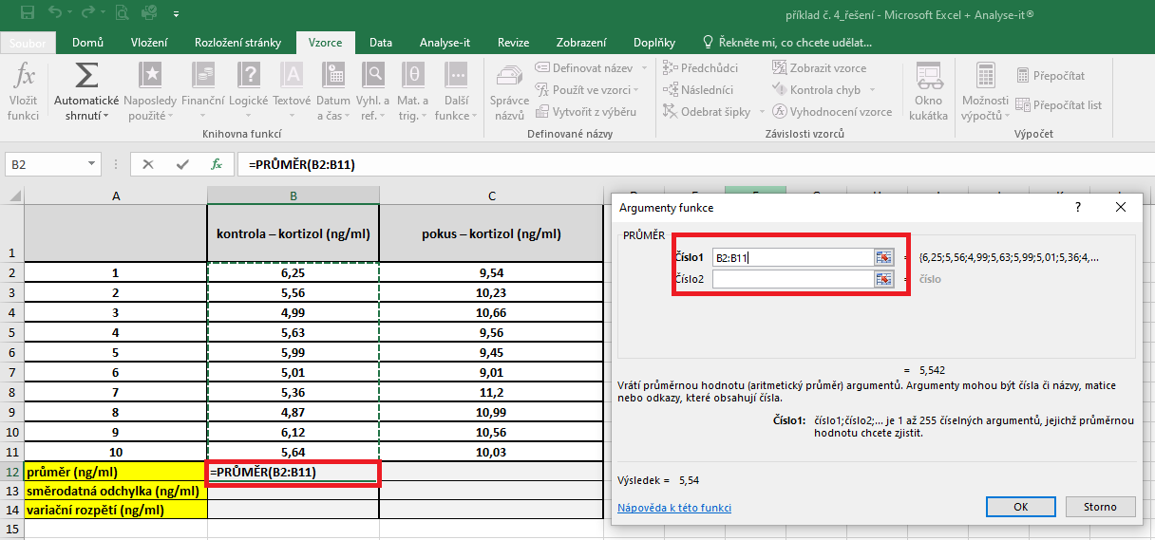
3 | 4.99 | 10.66
4 | 5.63 | 9.56
5 | 5.99 | 9.45
6 | 5.01 | 9.01
7 | 5.36 | 11.2
8 | 4.87 | 10.99
9 | 6.12 | 10.56
10 | 5.64 | 10.03
průměr (ng/ml)
směrodatná odchylka (ng/ml)
variační rozpětí (ng/ml)

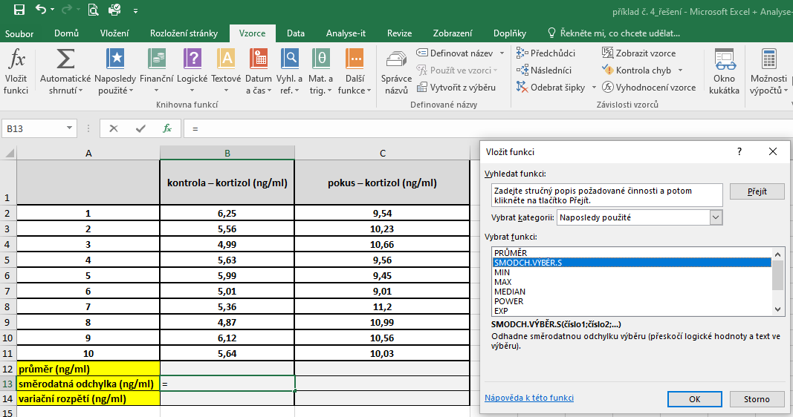
 |  |  | SD | Kurzor umístíme do buňky, ve které chceme mít výsledek příslusného parametru.
 |  |  |  | V hlavním menu v nabídce "Vzorce" si vybereme "Vložit funkci" a následně si zvolíme "Smodch.vyber.S"
 |  |  |  | Směrodatnou odchylku počítáme vždy pouze z hodnot daného výběrového souboru.
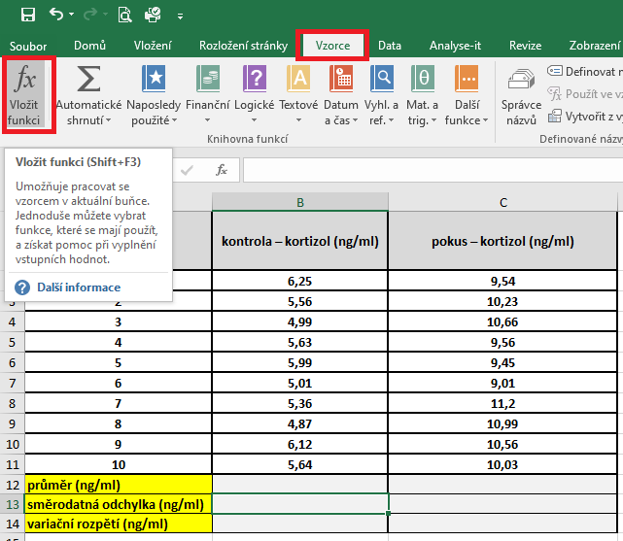
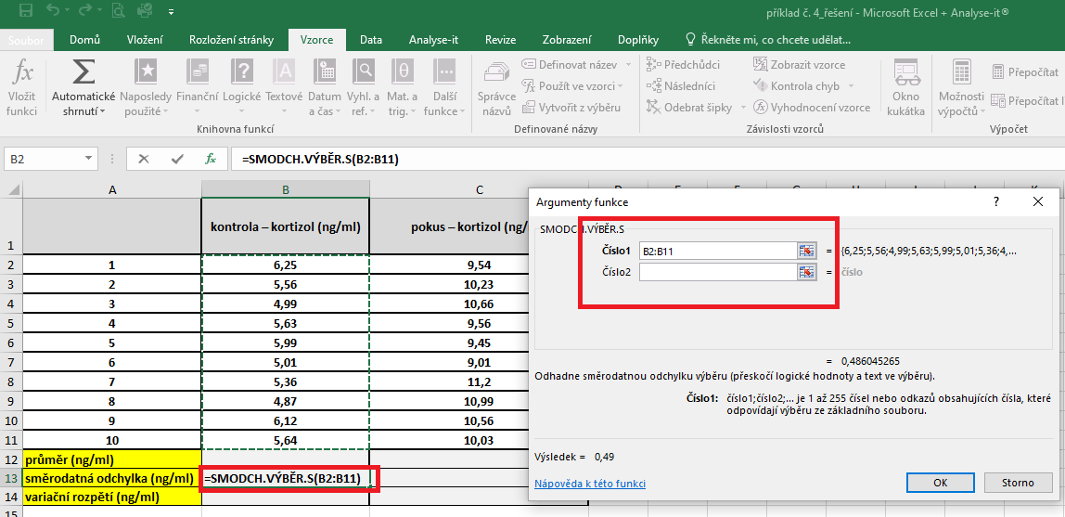

 |  |  | Variační rozpětí |  | Kurzor umístíme do buňky, ve které chceme mít výsledek příslusného parametru.
 |  |  |  |  | Pro výpočet variačního rozpětí je třeba vytvořit vlastní vzorec, který vychází z definice tohoto parametru.
 |  |  |  |  | Variační rozpětí je definovano jako rozdíl maximální a minimální hodnoty daného výběrového souboru.
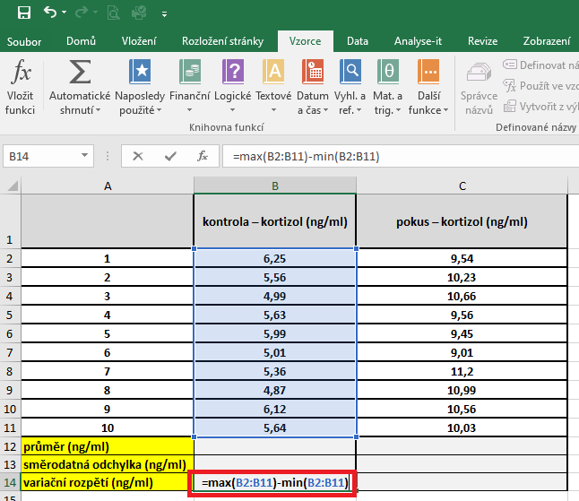

 |  |  | Variační koeficient |  | Kurzor umístíme do buňky, ve které chceme mít výsledek příslusného parametru.
 |  |  |  |  | Pro výpočet variačního koeficientu je třeba vytvořit vlastní vzorec, který vychází z definice tohoto parametru.
 |  |  |  |  | Variační koeficient je definovan jako podíl směrodatné odchylky a aritmetického průměru. Jedná se o hodnotu vyjadřovanou v procentech, proto do vzorce ještě dáme násobení hodnotou 100.

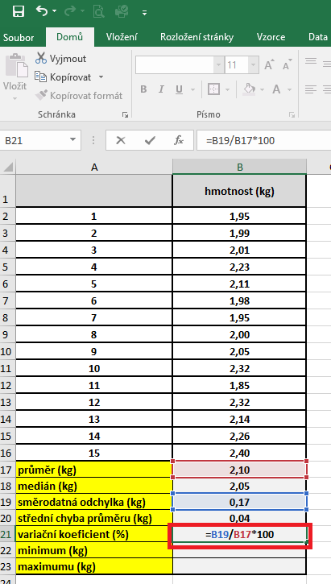

 |  |  | Minimum | Kurzor umístíme do buňky, ve které chceme mít výsledek příslusného parametru.
 |  |  |  | V hlavním menu v nabídce "Vzorce" si vybereme "Vložit funkci" a následně si zvolíme "Min"
 |  |  |  | Miminum počítáme vždy pouze z hodnot daného výběrového souboru.

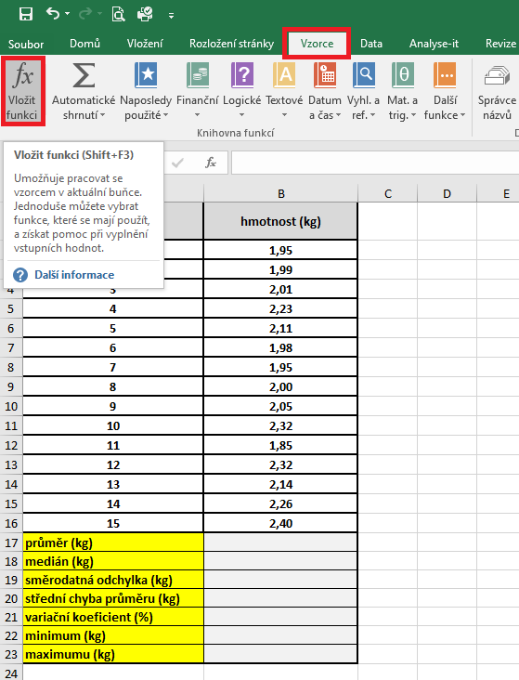
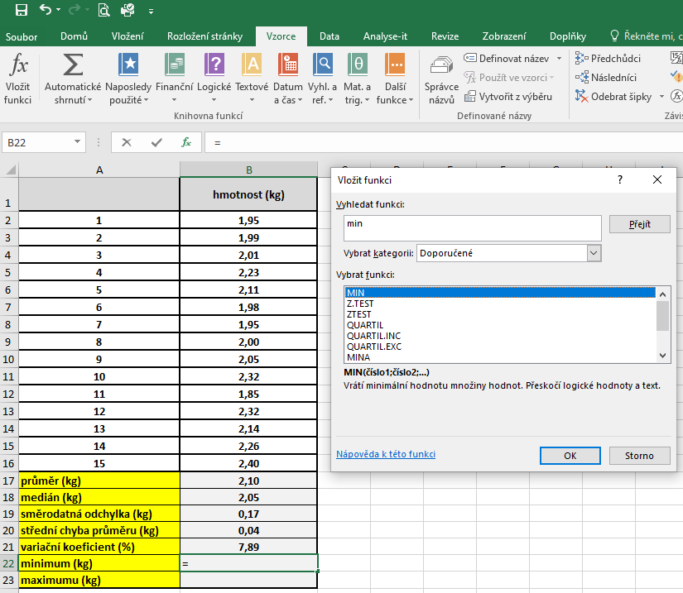
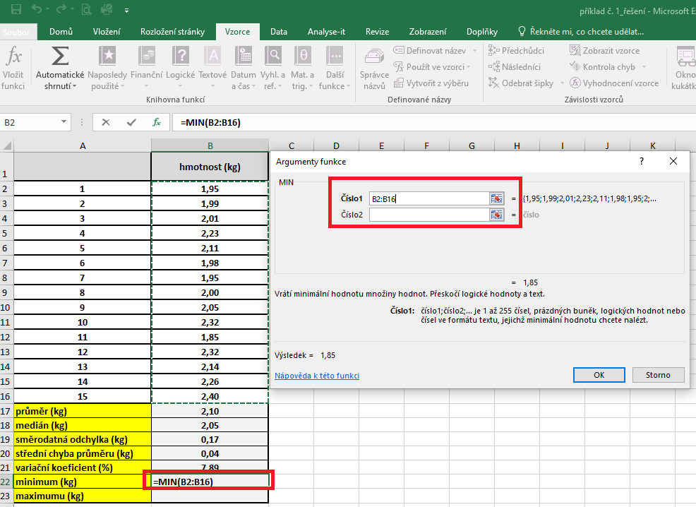

 |  |  | Maximum | Kurzor umístíme do buňky, ve které chceme mít výsledek příslusného parametru.
 |  |  |  | V hlavním menu v nabídce "Vzorce" si vybereme "Vložit funkci" a následně si zvolíme "Maximum"
 |  |  |  | Maximum počítáme vždy pouze z hodnot daného výběrového souboru.

postup Unistat
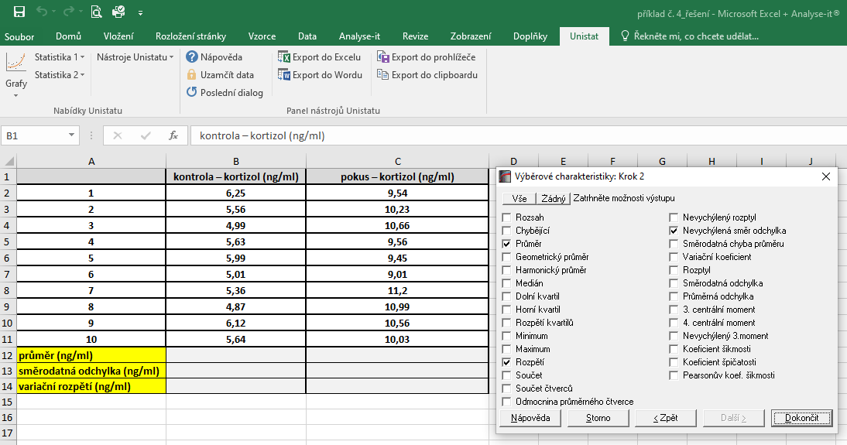
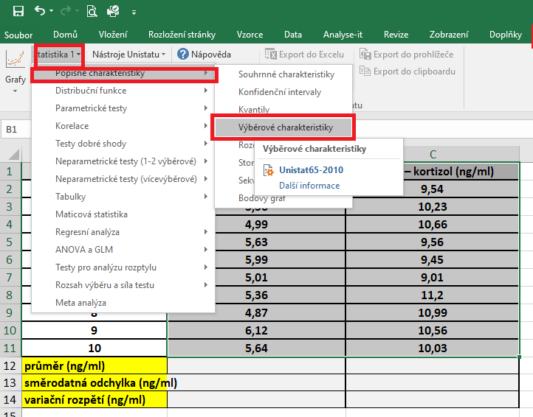
 | kontrola – kortizol (ng/ml) | pokus – kortizol (ng/ml) | Označíme si zdrojová data výběrového souboru a v hlavním menu si vybereme nabídku "Unistat".
1 | 6.25 | 9.54 | Dále si zvolíme nabídky: Statistika 1 → Popisné charakteristiky → Výběrové charakteristiky.
2 | 5.56 | 10.23
3 | 4.99 | 10.66
4 | 5.63 | 9.56
5 | 5.99 | 9.45
6 | 5.01 | 9.01
7 | 5.36 | 11.2
8 | 4.87 | 10.99
9 | 6.12 | 10.56
10 | 5.64 | 10.03
průměr (ng/ml)
směrodatná odchylka (ng/ml)
variační rozpětí (ng/ml)

 |  |  | V následujícím dialogovém okně zvolíme nabídku "NE".



 |  |  | V následujícím dialogovém okně si vybereme zdrojová data, která chceme statisticky hodnotit a přesuneme do kolonky vybrané proměnné.
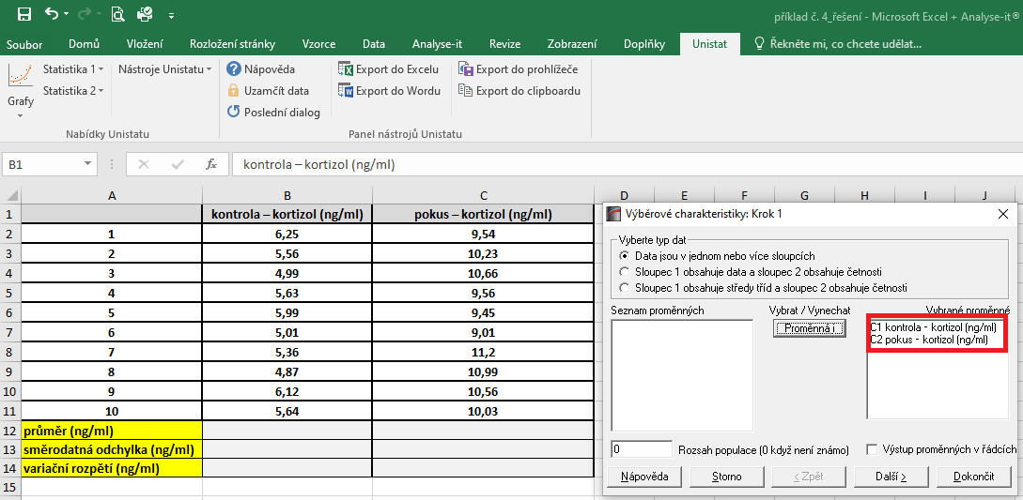

 |  |  | V následujícím dialogovém okně si označíme parametry, které chceme počítat.
 |  |  | Pro směrodatnou odchylku je nutné používat nabídku nevychýlená směrodatná odchylka.

